Main
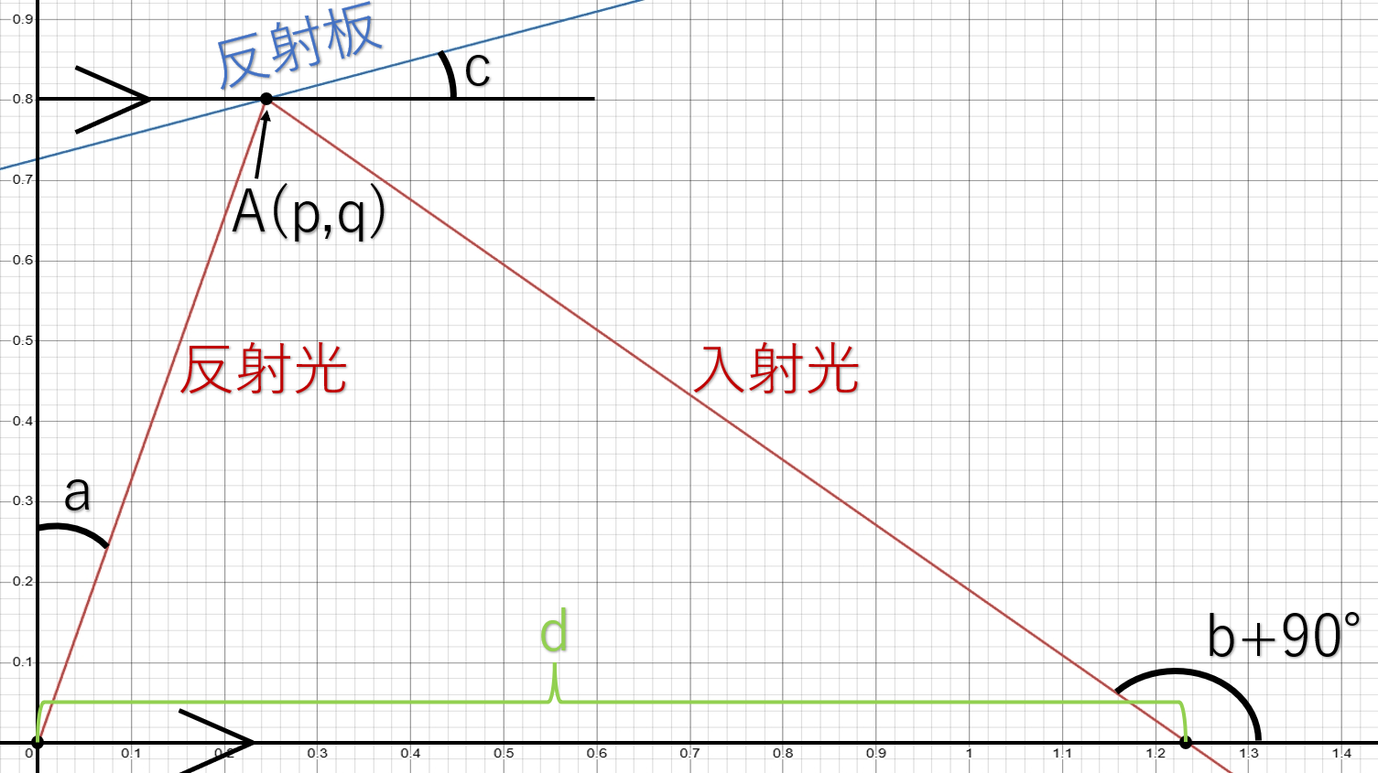
...
 |  | コピー用
反射板の傾きc[度] | 反射板の傾きc[rad] | x[cm] | y[cm] | z[cm]
32.5 | 0.5672320069 | 2.5646921199 | 5.5 | 0
32.479970273 | 0.56688242222 | 2.5563740818 | 5.4947008253 | 0
32.459960931 | 0.56653319332 | 2.548081488 | 5.4894219351 | 0
32.439971489 | 0.56618431174 | 2.5398141861 | 5.4841632014 | 0
32.420001461 | 0.56583576899 | 2.5315720252 | 5.4789244977 | 0
32.400050357 | 0.56548755653 | 2.5233548556 | 5.4737056985 | 0
32.380117686 | 0.5651396658 | 2.5151625288 | 5.4685066797 | 0
32.360202954 | 0.56479208817 | 2.5069948976 | 5.4633273182 | 0
32.340305667 | 0.56444481499 | 2.4988518162 | 5.4581674922 | 0
32.320425326 | 0.56409783759 | 2.4907331398 | 5.4530270808 | 0
32.300561431 | 0.56375114722 | 2.4826387249 | 5.4479059644 | 0
32.28071348 | 0.56340473512 | 2.4745684293 | 5.4428040246 | 0
32.260880968 | 0.56305859249 | 2.4665221119 | 5.4377211441 | 0
32.241063389 | 0.56271271048 | 2.4584996328 | 5.4326572064 | 0
32.221260232 | 0.56236708019 | 2.4505008532 | 5.4276120964 | 0
32.201470987 | 0.56202169271 | 2.4425256355 | 5.4225857 | 0
32.181695139 | 0.56167653906 | 2.4345738434 | 5.4175779041 | 0
ミラーの形
25.646921199 | 55
25.563740818 | 54.947008253
25.48081488 | 54.894219351
25.398141861 | 54.841632014
25.315720252 | 54.789244977
25.233548556 | 54.737056985
25.151625288 | 54.685066797
25.069948976 | 54.633273182
24.988518162 | 54.581674922
24.907331398 | 54.530270808
24.826387249 | 54.479059644
24.745684293 | 54.428040246
24.665221119 | 54.377211441
24.584996328 | 54.326572064
24.505008532 | 54.276120964
24.425256355 | 54.225857
24.345738434 | 54.175779041
24.266453414 | 54.125885967
24.187399954 | 54.076176669
24.108576722 | 54.026650046
24.029982398 | 53.977305009
23.951615674 | 53.92814048
23.873475249 | 53.879155389
23.795559837 | 53.830348676
23.717868158 | 53.781719291
23.640398947 | 53.733266195
23.563150945 | 53.684988357
23.486122906 | 53.636884756
23.409313592 | 53.58895438
23.332721777 | 53.541196226
23.256346242 | 53.493609301
23.18018578 | 53.446192621
23.104239193 | 53.39894521
23.028505292 | 53.351866101
22.952982899 | 53.304954338
22.877670842 | 53.25820897
22.802567961 | 53.211629057
22.727673105 | 53.165213667
22.65298513 | 53.118961877
22.578502902 | 53.072872771
22.504225298 | 53.026945442
22.430151199 | 52.981178992
22.3562795 | 52.935572529
22.282609099 | 52.890125171
22.209138907 | 52.844836042
22.135867842 | 52.799704276
22.062794829 | 52.754729014
21.989918802 | 52.709909404
21.917238703 | 52.665244602
21.844753483 | 52.620733771
...
32.161932174 | 0.56133161023 | 2.4266453414 | 5.4125885967 | 0
カメラの角度a[度]と距離d[mm]の関係
25 | 1.7957007505E+18 | 1.7957007505E+18 | 1.7957007505E+18 | 1.7957007505E+18
24.9498998 | 34943.943883 | 34943.943883 | 34943.943883 | 34943.943883
24.899799599 | 17471.798807 | 17471.798807 | 17471.798807 | 17471.798807
24.849699399 | 11647.673499 | 11647.673499 | 11647.673499 | 11647.673499
24.799599198 | 8735.5531311 | 8735.5531311 | 8735.5531311 | 8735.5531311
24.749498998 | 6988.2347386 | 6988.2347386 | 6988.2347386 | 6988.2347386
24.699398798 | 5823.3173323 | 5823.3173323 | 5823.3173323 | 5823.3173323
24.649298597 | 4991.200488 | 4991.200488 | 4991.200488 | 4991.200488
24.599198397 | 4367.0839935 | 4367.0839935 | 4367.0839935 | 4367.0839935
24.549098196 | 3881.6343974 | 3881.6343974 | 3881.6343974 | 3881.6343974
24.498997996 | 3493.2516285 | 3493.2516285 | 3493.2516285 | 3493.2516285
24.448897796 | 3175.4629143 | 3175.4629143 | 3175.4629143 | 3175.4629143
24.398797595 | 2910.6197394 | 2910.6197394 | 2910.6197394 | 2910.6197394
24.348697395 | 2686.5039009 | 2686.5039009 | 2686.5039009 | 2686.5039009
24.298597194 | 2494.3881108 | 2494.3881108 | 2494.3881108 | 2494.3881108
24.248496994 | 2327.8723576 | 2327.8723576 | 2327.8723576 | 2327.8723576
24.198396794 | 2182.156633 | 2182.156633 | 2182.156633 | 2182.156633
24.148296593 | 2053.5703418 | 2053.5703418 | 2053.5703418 | 2053.5703418
24.098196393 | 1939.2585769 | 1939.2585769 | 1939.2585769 | 1939.2585769
24.048096192 | 1836.967464 | 1836.967464 | 1836.967464 | 1836.967464
23.997995992 | 1744.8939035 | 1744.8939035 | 1744.8939035 | 1744.8939035
23.947895792 | 1661.5782435 | 1661.5782435 | 1661.5782435 | 1661.5782435
23.897795591 | 1585.8262231 | 1585.8262231 | 1585.8262231 | 1585.8262231
23.847695391 | 1516.6512789 | 1516.6512789 | 1516.6512789 | 1516.6512789
23.79759519 | 1453.2312746 | 1453.2312746 | 1453.2312746 | 1453.2312746
23.74749499 | 1394.8756157 | 1394.8756157 | 1394.8756157 | 1394.8756157
23.69739479 | 1340.999953 | 1340.999953 | 1340.999953 | 1340.999953
23.647294589 | 1291.1065073 | 1291.1065073 | 1291.1065073 | 1291.1065073
23.597194389 | 1244.7686109 | 1244.7686109 | 1244.7686109 | 1244.7686109
23.547094188 | 1201.6184464 | 1201.6184464 | 1201.6184464 | 1201.6184464
23.496993988 | 1161.3372391 | 1161.3372391 | 1161.3372391 | 1161.3372391
23.446893788 | 1123.6473461 | 1123.6473461 | 1123.6473461 | 1123.6473461
23.396793587 | 1088.3058299 | 1088.3058299 | 1088.3058299 | 1088.3058299
23.346693387 | 1055.0992 | 1055.0992 | 1055.0992 | 1055.0992
23.296593186 | 1023.8390824 | 1023.8390824 | 1023.8390824 | 1023.8390824
23.246492986 | 994.35863129 | 994.35863129 | 994.35863129 | 994.35863129
23.196392786 | 966.50953944 | 966.50953944 | 966.50953944 | 966.50953944
23.146292585 | 940.1595327 | 940.1595327 | 940.1595327 | 940.1595327
23.096192385 | 915.19026047 | 915.19026047 | 915.19026047 | 915.19026047
23.046092184 | 891.49551063 | 891.49551063 | 891.49551063 | 891.49551063
22.995991984 | 868.97969224 | 868.97969224 | 868.97969224 | 868.97969224
22.945891784 | 847.55654023 | 847.55654023 | 847.55654023 | 847.55654023
22.895791583 | 827.14800524 | 827.14800524 | 827.14800524 | 827.14800524
22.845691383 | 807.68329824 | 807.68329824 | 807.68329824 | 807.68329824
22.795591182 | 789.09806555 | 789.09806555 | 789.09806555 | 789.09806555
22.745490982 | 771.33367376 | 771.33367376 | 771.33367376 | 771.33367376
22.695390782 | 754.33658798 | 754.33658798 | 754.33658798 | 754.33658798
22.645290581 | 738.05782944 | 738.05782944 | 738.05782944 | 738.05782944
22.595190381 | 722.4525009 | 722.4525009 | 722.4525009 | 722.4525009
22.54509018 | 707.47937016 | 707.47937016 | 707.47937016 | 707.47937016
...
32.142181571 | 0.56098689719 | 2.4187399954 | 5.4076176669 | 0
32.12244281 | 0.56064239082 | 2.4108576722 | 5.4026650046 | 0
32.102715369 | 0.56029808202 | 2.4029982398 | 5.3977305009 | 0
32.082998721 | 0.5599539616 | 2.3951615674 | 5.392814048 | 0
32.063292339 | 0.55961002034 | 2.3873475249 | 5.3879155389 | 0
32.043595692 | 0.559266249 | 2.3795559837 | 5.3830348676 | 0
32.023908247 | 0.55892263827 | 2.3717868158 | 5.3781719291 | 0
32.00422947 | 0.55857917881 | 2.3640398947 | 5.3733266195 | 0
31.984558822 | 0.55823586123 | 2.3563150945 | 5.3684988357 | 0
31.964895763 | 0.55789267612 | 2.3486122906 | 5.3636884756 | 0
31.945239751 | 0.557549614 | 2.3409313592 | 5.358895438 | 0
31.925590241 | 0.55720666535 | 2.3332721777 | 5.3541196226 | 0
31.905946685 | 0.55686382061 | 2.3256346242 | 5.3493609301 | 0
31.886308532 | 0.55652107019 | 2.318018578 | 5.3446192621 | 0
31.866675231 | 0.55617840444 | 2.3104239193 | 5.339894521 | 0
31.847046225 | 0.55583581367 | 2.3028505292 | 5.3351866101 | 0
31.827420958 | 0.55549328813 | 2.2952982899 | 5.3304954338 | 0
31.807798868 | 0.55515081805 | 2.2877670842 | 5.325820897 | 0
31.788179392 | 0.5548083936 | 2.2802567961 | 5.3211629057 | 0
反射光の角度a[度]と入射光の角度b[度]の関係
25 | 90
24.9498998 | 89.819639279
24.899799599 | 89.639278557
24.849699399 | 89.458917836
24.799599198 | 89.278557114
24.749498998 | 89.098196393
24.699398798 | 88.917835671
24.649298597 | 88.73747495
24.599198397 | 88.557114228
24.549098196 | 88.376753507
24.498997996 | 88.196392786
24.448897796 | 88.016032064
24.398797595 | 87.835671343
24.348697395 | 87.655310621
24.298597194 | 87.4749499
24.248496994 | 87.294589178
24.198396794 | 87.114228457
24.148296593 | 86.933867735
24.098196393 | 86.753507014
24.048096192 | 86.573146293
23.997995992 | 86.392785571
23.947895792 | 86.21242485
23.897795591 | 86.032064128
23.847695391 | 85.851703407
23.79759519 | 85.671342685
23.74749499 | 85.490981964
23.69739479 | 85.310621242
23.647294589 | 85.130260521
23.597194389 | 84.9498998
23.547094188 | 84.769539078
23.496993988 | 84.589178357
23.446893788 | 84.408817635
23.396793587 | 84.228456914
23.346693387 | 84.048096192
23.296593186 | 83.867735471
23.246492986 | 83.687374749
23.196392786 | 83.507014028
23.146292585 | 83.326653307
23.096192385 | 83.146292585
23.046092184 | 82.965931864
22.995991984 | 82.785571142
22.945891784 | 82.605210421
22.895791583 | 82.424849699
22.845691383 | 82.244488978
22.795591182 | 82.064128257
22.745490982 | 81.883767535
22.695390782 | 81.703406814
22.645290581 | 81.523046092
22.595190381 | 81.342685371
22.54509018 | 81.162324649
...
31.768561964 | 0.5544660049 | 2.2727673105 | 5.3165213667 | 0
31.748946017 | 0.55412364204 | 2.265298513 | 5.3118961877 | 0
31.729330979 | 0.55378129504 | 2.2578502902 | 5.3072872771 | 0
31.709716276 | 0.55343895389 | 2.2504225298 | 5.3026945442 | 0
31.690101332 | 0.55309660853 | 2.2430151199 | 5.2981178992 | 0
31.670485567 | 0.55275424885 | 2.23562795 | 5.2935572529 | 0
31.6508684 | 0.55241186469 | 2.2282609099 | 5.2890125171 | 0
31.631249245 | 0.55206944584 | 2.2209138907 | 5.2844836042 | 0
31.611627515 | 0.55172698205 | 2.2135867842 | 5.2799704276 | 0
31.59200262 | 0.55138446301 | 2.2062794829 | 5.2754729014 | 0
31.572373965 | 0.55104187837 | 2.1989918802 | 5.2709909404 | 0
31.552740956 | 0.55069921771 | 2.1917238703 | 5.2665244602 | 0
31.533102993 | 0.55035647059 | 2.1844753483 | 5.2620733771 | 0
31.513459473 | 0.5500136265 | 2.17724621 | 5.2576376083 | 0
31.493809792 | 0.54967067488 | 2.1700363519 | 5.2532170715 | 0
31.474153343 | 0.54932760511 | 2.1628456715 | 5.2488116855 | 0
31.454489513 | 0.54898440654 | 2.1556740669 | 5.2444213694 | 0
31.434817689 | 0.54864106844 | 2.1485214371 | 5.2400460432 | 0
31.415137255 | 0.54829758006 | 2.1413876816 | 5.2356856278 | 0
31.395447589 | 0.54795393056 | 2.1342727009 | 5.2313400445 | 0
31.375748069 | 0.54761010908 | 2.1271763961 | 5.2270092155 | 0
31.356038068 | 0.54726610467 | 2.1200986692 | 5.2226930635 | 0
...

